Lista de Indicadores
29/12/2022
PD-DOC-011
Código:
Versión:
F. Aprob.:
003
LISTA DE INDICADORES
 |  |  |  |  |  |  |  |  |  | @

Nro | Proceso | Sistema de Gestión | Nombre | Indicador | Variables 1 | Variable 2 | Meta | Resultado Alcanzado | Seguimiento
1 | Gestión Comercial | SGC | Indice de quejas | (Nro. quejas atendidas a tiempo/Nro. total de quejas reportadas)*100 | Nro. quejas atendidas a tiempo | Nro. total de quejas reportadas | 80% | - | Mensual
2 |  | SGC | índice de satisfacción del cliente | (Nro. clientes satisfechos /Nro. total de clientes encuestados )*100 | Nro. clientes satisfechos | Nro. total de clientes encuestados | [96%-100%] | 100% | Anual
3 | Confección | SGC | Cumplimiento de pedidos | (Nro. pedidos atendidos dentro de plazo de atención/Nro. total de pedidos recepcionados por el cliente)*100 | Nro. pedidos atendidos dentro de plazo de atención | Nro. total de pedidos recepcionados por el cliente | 90% | 95% | Mensual
4 | Mantenimiento y Control de Equipo | SGC | Cumplimiento de mantenimientos programados | (Nro. mantenimientos ejecutadas dentro del plazo/Nro. total de mantenimientos programados)*100 | Nro. mantenimientos ejecutadas dentro del plazo | Nro. total de mantenimientos programados | 80% | 100% | Mensual
5 | Recursos Humanos | SGC / SGSST | Cumplimiento del programa de capacitación | (Nro. capacitaciones ejecutadas dentro del plazo/Nro. total de capacitaciones programadas)*100 | Nro. capacitaciones ejecutadas dentro del plazo | Nro. total de capacitaciones programadas | 70% | 100% | Mensual
6 | Gestión SIG | SGSST | Reducción de accidentes | (Nro. de accidentes ocurridos/acciones correctivas planificadas)*100 | Nro. de accidentes ocurridos | Nro. de acciones correctivas planificadas | 70% | - | Mensual
7 | Gestión SIG | SGC / SGSST | Cumplimiento del programa auditorias internas | (Nro. de auditorias ejecutadas/Nro. total de auditorias programadas)*100 | Nro. de auditorias ejecutadas | Nro. total de auditorias programada | 70% | 100% | Anual
8 | Planeamiento Estrategico | SGC / SGSST | Indice de mejoras | (Nro. de acciones de mejora implementadas como resultado de la revisión por la dirección/Nro. de acciones de mejora detectada como resultado de la revisión por la dirección)*100 | Nro. de acciones de mejora implementadas como resultado de la revisión por la dirección | Nro. de acciones de mejora detectada como resultado de la revisión por la dirección | 70% | 100% | Anual
9 | Diseño | SGC | índice de aprobación de Diseños | (Nro. Diseños aprobados /Nro. total de diseños elaborados )*100 | Nro. Diseños aprobados | Nro. total de diseños elaborados | [90%-100%] | 100% | Mensual
Erika Espinoza Arenas
Coordinador SIG
A: 22
M: 12
D: 29
Nombre/Cargo:
Elaborado:
Firma:
Omar Mendoza
Gerente General
A: 22
M: 12
D: 29
Nombre/Cargo:
Aprobado:
Firma:
Omar Mendoza
Gerente General
A: 22
M: 12
D: 29
Nombre/Cargo:
Revisado:
Firma:

IND1
Nombre del Indicador | Indice de quejas |  |  | FORMULA |  |  | RESULTADO | META | BUENO | REGULAR | MALO | FRECUENCIA DE SEGUIMIENTO
 |  |  |  | (Nro. quejas atendidas a tiempo/Nro. total de quejas reportadas)*100 |  |  | - | 80% | 30% | 30% | 40% | Mensual
2022
 | Enero | Febrero | Marzo | Abril | Mayo | Junio | Julio | Agosto | Septiembre | Octubre | Noviembre | Diciembre
Nro. quejas atendidas a tiempo | - | - | - | - | - | -
Nro. total de quejas reportadas | - | - | - | - | - | -
Indicador | - | - | - | - | - | -

ACCIONES A TOMAR
Mes | Acciones a desarrollar |  |  |  |  | Responsable |  |  | Fecha a ejecutar
Enero
Febrero
Marzo
Abril
Mayo
Junio
Julio
Agosto
Setiembre
Octubre
Noviembre
Diciembre

IND2
Nombre del Indicador | índice de satisfacción del cliente | FORMULA |  | RESULTADO | META | BUENO | REGULAR | MALO | FRECUENCIA DE SEGUIMIENTO
 |  | (Nro. clientes satisfechos /Nro. total de clientes encuestados )*100 |  | 100% | [96%-100%] | 60% | 50% | 30% | Anual
2022
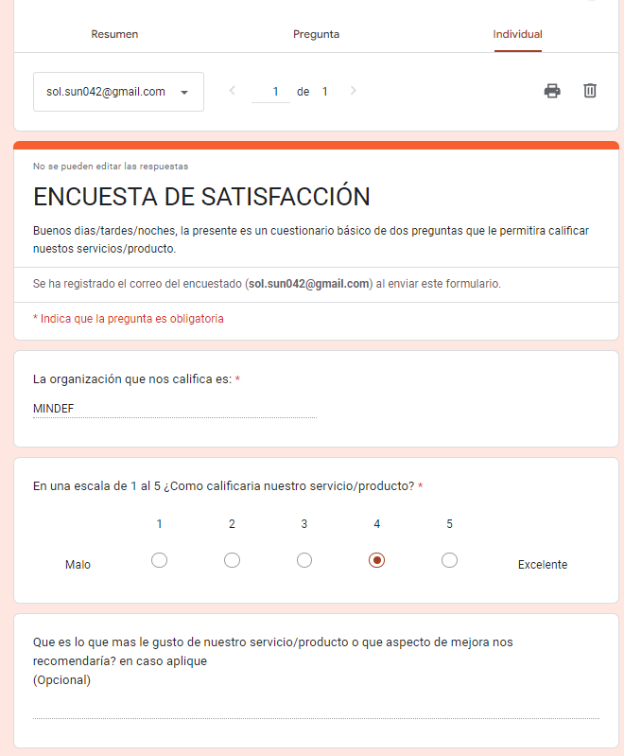
 | DICIEMBRE
Nro. clientes satisfechos | 1
Nro. total de clientes encuestados | 1
Indicador | 100.0%
DICIEMBRE | 1 | 1 | 1

ACCIONES A TOMAR
Mes | Acciones a desarrollar |  | Responsable |  |  | Fecha a ejecutar
Enero
Febrero
Marzo
Abril
Mayo
Junio
Julio
Agosto
Setiembre
Octubre
Noviembre
Diciembre | Evaluar un nuevo metodo para generar respuestas |  | Comercial |  |  | 1er semestre 2023

IND3
Nombre del Indicador | Cumplimiento de pedidos |  |  | FORMULA |  |  | RESULTADO | META | BUENO | REGULAR | MALO | FRECUENCIA DE SEGUIMIENTO
 |  |  |  | (Nro. pedidos atendidos dentro de plazo de atención/Nro. total de pedidos recepcionados por el cliente)*100 |  |  | 95% | 90% | 30% | 30% | 40% | Mensual
2022
 | Enero | Febrero | Marzo | Abril | Mayo | Junio | Julio | Agosto | Septiembre | Octubre | Noviembre | Diciembre
Nro. pedidos atendidos dentro de plazo de atención | 11 | 9 | 10 | 12 | 15 | 14 | 18 | 11 | 20 | 18 | 15 | 15
Nro. total de pedidos recepcionados por el cliente | 12 | 10 | 11 | 13 | 16 | 14 | 19 | 12 | 20 | 18 | 15 | 15
Indicador | 91.7% | 90.0% | 90.9% | 92.3% | 93.8% | 100.0% | 94.7% | 91.7% | 100.0% | 100.0% | 100.0% | 100.0%

ACCIONES A TOMAR
Mes | Acciones a desarrollar |  |  |  |  | Responsable |  |  | Fecha a ejecutar
Enero
Febrero
Marzo
Abril
Mayo
Junio
Julio
Agosto
Setiembre
Octubre
Noviembre
Diciembre

IND4
Nombre del Indicador | Cumplimiento de mantenimientos programados |  |  | FORMULA |  |  | RESULTADO | META | BUENO | REGULAR | MALO | FRECUENCIA DE SEGUIMIENTO
 |  |  |  | (Nro. mantenimientos ejecutadas dentro del plazo/Nro. total de mantenimientos programados)*100 |  |  | 100% | 80% | 30% | 30% | 40% | Mensual
2022
 | Enero | Febrero | Marzo | Abril | Mayo | Junio | Julio | Agosto | Septiembre | Octubre | Noviembre | Diciembre
Nro. mantenimientos ejecutadas dentro del plazo | - | - | - | 12 | 0 | 1 |  | 1 |  | 28
Nro. total de mantenimientos programados | - | - | - | 12 | 0 | 1 |  | 1 |  | 28
Indicador | - | - | - | 100.0% | - | 100.0% |  | 100.0% |  | 100.0%

ACCIONES A TOMAR
Mes | Acciones a desarrollar |  |  |  |  | Responsable |  |  | Fecha a ejecutar
Enero
Febrero
Marzo
Abril
Mayo
Junio
Julio
Agosto
Setiembre
Octubre
Noviembre
Diciembre

IND5
Nombre del Indicador | Cumplimiento del programa de capacitación |  |  | FORMULA |  |  | RESULTADO | META | BUENO | REGULAR | MALO | FRECUENCIA DE SEGUIMIENTO
 |  |  |  | (Nro. capacitaciones ejecutadas dentro del plazo/Nro. total de capacitaciones programadas)*100 |  |  | 100% | 70% | 30% | 30% | 40% | Mensual
2022
 | Enero | Febrero | Marzo | Abril | Mayo | Junio | Julio | Agosto | Septiembre | Octubre | Noviembre | Diciembre
Nro. capacitaciones ejecutadas dentro del plazo | 7 | 4 | 6 | 1 | 6 | 0 | 1 |  | 1
Nro. total de capacitaciones programadas | 7 | 4 | 6 | 1 | 6 | 0 | 1 |  | 1
Indicador | 100.0% | 100.0% | 100.0% | 100.0% | 100.0% | - | 100.0% |  | 100.0%
 | Indicador
Enero | 100%
Febrero | 100%
Marzo | 100%
Abril | 100%
Mayo | 100%
Junio | 00%
Julio | 100%
Agosto | 00%
Septiembre | 100%
Octubre | 00%
Noviembre | 00%
Diciembre | 00%

ACCIONES A TOMAR
Mes | Acciones a desarrollar |  |  |  |  | Responsable |  |  | Fecha a ejecutar
Enero
Febrero
Marzo
Abril
Mayo
Junio
Julio
Agosto
Setiembre
Octubre
Noviembre
Diciembre

IND6
Nombre del Indicador | Reducción de accidentes |  |  | FORMULA |  |  | RESULTADO | META | BUENO | REGULAR | MALO | FRECUENCIA DE SEGUIMIENTO
 |  |  |  | (Nro. de accidentes ocurridos/acciones correctivas planificadas)*100 |  |  | - | 70% | 30% | 30% | 40% | Mensual
2022
 | Enero | Febrero | Marzo | Abril | Mayo | Junio | Julio | Agosto | Septiembre | Octubre | Noviembre | Diciembre
Nro. de accidentes ocurridos | - | - | - | - | - | - | - | - | - | - | - | -
Nro de acciones correctivas planificados | - | - | - | - | - | - | - | - | - | - | - | -
Indicador | - | - | - | - | - | - | - | - | - | - | - | -

ACCIONES A TOMAR
Mes | Acciones a desarrollar |  |  |  |  | Responsable |  |  | Fecha a ejecutar
Enero
Febrero
Marzo
Abril
Mayo
Junio
Julio
Agosto
Setiembre
Octubre
Noviembre
Diciembre

IND7
Nombre del Indicador | Cumplimiento del programa auditorias internas |  |  | FORMULA |  |  | RESULTADO | META | BUENO | REGULAR | MALO | FRECUENCIA DE SEGUIMIENTO
 |  |  |  | (Nro. de auditorias ejecutadas/Nro. total de auditorias programadas)*100 |  |  | 100% | 70% | 30% | 30% | 40% | Anual
2022
 | Enero | Febrero | Marzo | Abril | Mayo | Junio | Julio | Agosto | Septiembre | Octubre | Noviembre | Diciembre
Nro. de auditorias ejecutadas | 1 | - | - | - | - | 1
Nro. total de auditorias programada | 1 | - | - | - | - | 1
Indicador | 100.0% | - | - | - | - | 100.0%

ACCIONES A TOMAR
Mes | Acciones a desarrollar |  |  |  |  | Responsable |  |  | Fecha a ejecutar
Enero
Febrero
Marzo
Abril
Mayo
Junio
Julio
Agosto
Setiembre
Octubre
Noviembre
Diciembre

IND8
Nombre del Indicador | Indice de mejoras |  |  | FORMULA |  |  | RESULTADO | META | BUENO | REGULAR | MALO | FRECUENCIA DE SEGUIMIENTO
 |  |  |  | (Nro. de acciones de mejora implementadas como resultado de la revisión por la dirección/Nro. de acciones de mejora detectada como resultado de la revisión por la dirección)*100 |  |  | 100% | 70% | 30% | 30% | 40% | Anual
2022
 | Enero | Febrero | Marzo | Abril | Mayo | Junio | Julio | Agosto | Septiembre | Octubre | Noviembre | Diciembre
Nro. de acciones de mejora implementadas como resultado de la revisión por la dirección | - |  | - | - | - | 11
Nro. de acciones de mejora detectada como resultado de la revisión por la dirección | - | - | - | - | - | 11
Indicador | - | - | - | - | - | 100.0%

ACCIONES A TOMAR
Mes | Acciones a desarrollar |  |  |  |  | Responsable |  |  | Fecha a ejecutar
Enero
Febrero
Marzo
Abril
Mayo | Programar una reunión con el equipo de confección para identificar qué controles son necesarios previamente para disminuir la cantidad de salidas no conformes. Proceso de Confección Fomentar actividades de confraternidad para lograr incrementar el compromiso del personal con el SIG Proceso de RRHH Establecer periodos más cortos para la revisión de los resultados de los indicadores de Gestión y que puedan servir para la toma de decisiones Proceso Alta Dirección Programar una reunión con cada responsable de cada proceso y evaluar si los controles actuales que se mantiene son suficientes o es necesario contar con indicadores adicionales que nos aseguren el control y el buen funcionamiento de cada proceso y en si la articulación de todo el sistema. Proceso Alta Dirección / SIG |  |  |  |  | Gerente General |  |  | 2022-11-01
Junio
Julio
Agosto
Setiembre
Octubre
Noviembre
Diciembre

IND9
Nombre del Indicador | índice de aprobación de Diseños |  |  | FORMULA |  |  | RESULTADO | META | BUENO | REGULAR | MALO | FRECUENCIA DE SEGUIMIENTO
 |  |  |  | (Nro. Diseños aprobados /Nro. total de diseños elaborados )*100 |  |  | 100% | 70% | 30% | 30% | 40% | Mensual
2022
 | Enero | Febrero | Marzo | Abril | Mayo | Junio | Julio | Agosto | Septiembre | Octubre | Noviembre | Diciembre
Nro. Diseños aprobados | - |  | - | - | - |  |  |  |  | 2 | 2
Nro. total de diseños elaborados | - | - | - | - | - |  |  |  |  | 2 | 2
Indicador | - | - | - | - | - |  |  |  |  | 100.0% | 100.0%

ACCIONES A TOMAR
Mes | Acciones a desarrollar |  |  |  |  | Responsable |  |  | Fecha a ejecutar
Enero
Febrero
Marzo
Abril
Mayo | Programar una reunión con el equipo de confección para identificar qué controles son necesarios previamente para disminuir la cantidad de salidas no conformes. Proceso de Confección Fomentar actividades de confraternidad para lograr incrementar el compromiso del personal con el SIG Proceso de RRHH Establecer periodos más cortos para la revisión de los resultados de los indicadores de Gestión y que puedan servir para la toma de decisiones Proceso Alta Dirección Programar una reunión con cada responsable de cada proceso y evaluar si los controles actuales que se mantiene son suficientes o es necesario contar con indicadores adicionales que nos aseguren el control y el buen funcionamiento de cada proceso y en si la articulación de todo el sistema. Proceso Alta Dirección / SIG |  |  |  |  | Gerente General |  |  | 2022-11-01
Junio
Julio
Agosto
Setiembre
Octubre
Noviembre
Diciembre

